메이플 루미너스 분석서
목차
 | 주제
 |  | 메이플 루미너스 분석 & 리마스터 제안서

 | 개요
 |  | 메이플스토리란?

 |  | 스토리
 |  |  | 컨셉
 |  |  | 시나리오

 |  | 시스템
 |  |  | 게이지 시스템
 |  |  | 스킬

 |  | 컨텐츠
 |  |  | 사냥
 |  |  | 보스

 |  | 총정리

 | 본문
 |  | 시스템 개선
 |  |  | 스킬

 |  | 스토리 개선
 |  |  | 스킬
 |  |  | 시나리오

 | 기타
 |  | 필요 변수
 |  | 필요 리소스

개요
 | 메이플이란?
 |  | 키워드 | #RPG | #모험 | #보스 | #성장 | #각자의_이야기

 |  | 한줄 설명 | 모험하며 성장하여 보스를 잡고, 각자의 이야기를 진행하는 RPG 전투 액션 어드벤처 게임

 |  | 매력 | 오랜시간 쌓아져온 방대한 세계관을 알아가는 재미
 |  |  | 점점 강해지는 내 캐릭터를 보는 재미
 |  |  | 강력한 보스를 상대하는 긴장감
 |  |  | 클리어 보상의 쾌감
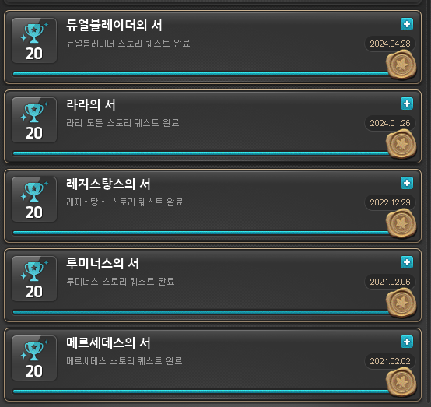
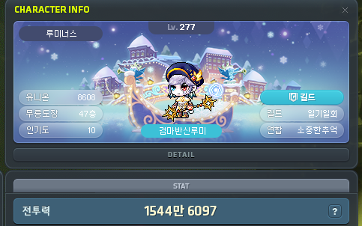
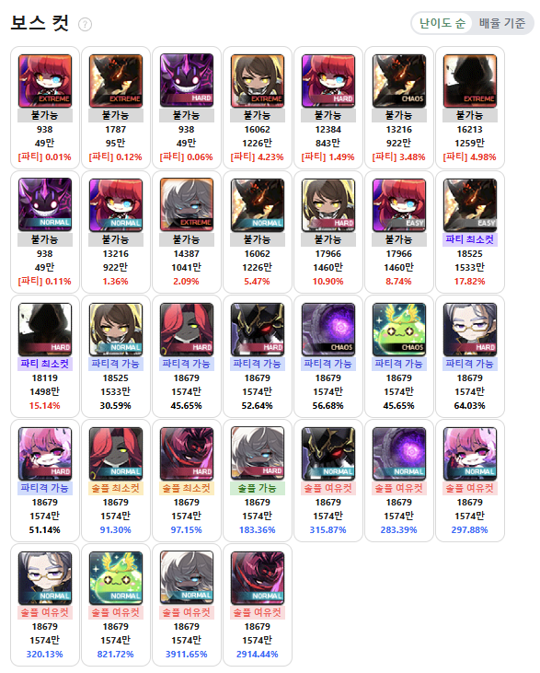

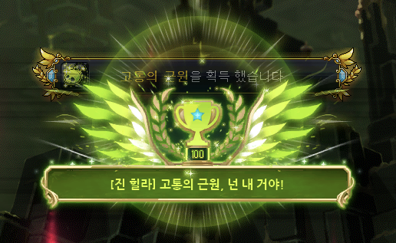

 |  | 특징 | 47명의 캐릭터마다 존재하는 고유의 스토리
 |  |  | 전투력 / 무릉도장의 층수 등등.. 여러 요소로 확인 가능한 내 캐릭터의 강함
 |  |  | 체력과 패턴이 점차 많아지고 어려워지는 보스와 그 난이도
 |  |  | 보스 클리어시 나오는 희귀한 아이템으로 성장 가속화

 | 스토리
 |  | 컨셉
 |  |  | 키워드 | #마법사 | #빛 & 어둠 |  | #검은마법사 |  | #영웅

 |  |  | 한줄 설명 | 빛과 어둠의 힘을 사용하는, 검은마법사에 맞서는 마법사 영웅

 |  | 시나리오
 |  |  | 키워드 | #복수 | #숙적

 |  |  | 요약 | 하얀마법사가 검은마법사로 타락해버린 그날, 때어놓고 간 빛으로 탄생한 루미너스.
 |  |  |  | 루미너스와 살아남은 몇몇의 오로라의 마법사들은 검은마법사를 피해 잠적하나,
 |  |  |  | 검은마법사가 그곳을 찾아내어 공격, 몰살 당한 것과 다를 바가 없게 되며, 소중한 사람들을 모조리 잃게된다.
 |  |  |  | 그날부로 검은마법사에게 대적하게된 루미너스는, 프리드라는 마법사의 팀에 합류한다.
 |  |  |  | 시간이 흐른 어느날, 프리드가 설계한 봉화의 빛을 본 루미너스는 검은마법사를 처치하기 위해
 |  |  |  | 시간의 신전에 합류하게된다.
 |  |  |  | 그런 루미너스 앞에 나타난 구와르. 하지만 매그너스가 배신을 하고, 길이 금방 열리자,
 |  |  |  | 서둘러 들어간다. 그러나 이미 거의 기력을 소진한 메르세데스와 프리드.
 |  |  |  | 프리드가 시간을 멈춘체 루미너스에게 귓속말로, 결계를 사용해 검은마법사를 봉인할 방법을 알려준다.
 |  |  |  | 루미너스는 프리드가 알려준대로 검은마법사가 지닌 시간의 힘을 이끌어내고, 그곳에 자신의 빛의 힘을 더해
 |  |  |  | 봉인을 발동하는데 성공하나, 봉인을 뚫고 나오려는 검은마법사를 저지하며, 함께 봉인된다.
 |  |  |  | 긴 시간이 흐른 어느날, 루미너스는 엘레니아의 숲에서 눈을 뜨게된다.

 | 시스템
 |  | 게이지
 |  |  | 키워드 | #강화 | #빛 & 어둠 |  | #혼합

 |  |  | 라크니스 시스템
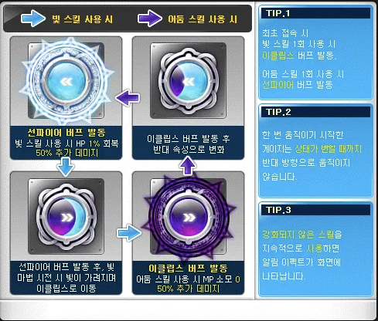




 |  |  | 빛과 어둠 상태를 오가며 이퀄리브리엄에 도달해 딜을 넣는 시스템이다.
 |  |  | 이퀄리브리엄이 실질적인 딜의 99%를 점유하고 있다고 해도 과언이 아니다.
 |  |  | 그렇기에 루미너스는 <버프 지속시간 증가> 를 챙겨 조금이라도 더 이퀄리브리엄의 시간을 늘리는 방향으로 플레이 하게된다.
 |  |  | 하지만 타 게이지 직업군에 비해 잘 차오르고 직관적으로 보이는 게이지 덕에 수월하게 플레이가 가능하다고 생각한다.

 |  | 스킬
 |  |  | 키워드 | #융합 | #빛 & 어둠

 |  |  | 한줄 설명 | 빛과 어둠의 스킬을 점차 융합해 사용해간다

 |  |  | 특징 | 전직 차수에 따라 스킬이 강력해진다.
 |  |  |  | 점차 두 힘을 혼합해서 사용하게된다.

 |  |  |  | 1차 / 빛 또는 어둠 둘중 하나만 쓸 수 있다. |  |  |  |  | 2차 / 빛과 어둠을 사용할 수 있다
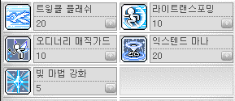

 |  |  |  | 3차 & 4차 / 이퀄리브리엄을 사용할 수 있다 |  |  |  |  | 하이퍼 / 빛과 어둠을 자유자제로 오갈수 있다
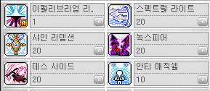
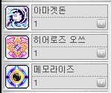

 | 컨텐츠
 |  | 사냥
 |  |  | 키워드 | #쉬운 | #제자리 | #전이 | #라리플

 |  |  | 한줄 설명 | 제자리, 혹은 적은 이동만으로 여러 적에게 전이(옮겨가는)되는 라리플(라이트 리플렉션)로 쉽게 사냥하는 캐릭터

 |  |  | 특징 | 타 캐릭터들에 비해 압도적으로 쉬운 사냥
 |  |  |  | 제자리 사냥을 하기 쉬운 캐릭터

 |  |  |  | 루미너스 사냥

 |  | 보스
 |  |  | 키워드 | #평딜 | #말뚝딜 | #쉬운 극딜 |  | #이퀄리브리엄

 |  |  | 한줄 설명 | 평딜(일반스킬 발동)이 이퀄리브리엄이 되면, 극딜로 바뀌고 한자리에서 움직이지 않고 딜을 넣는(말뚝딜) 캐릭터

 |  |  | 특징 | 타 캐릭터들에 비해 매우 쉬운 극딜 발동
 |  |  |  | 평딜이 강화되어 극딜에 포함되는 캐릭터

 |  |  |  | 루미너스 극딜방법

 |  |  |  | 하지만 극딜 발동 까지가 조금 힘든 타입이다.
 |  |  |  | 게이지가 2개(라크니스/오브)나 있다보니, 삐끗하면 딜이 반토막나기 쉽상이다.

 | 총정리
 |  | 컨셉
 |  |  | 키워드 | #좋은 컨셉 |  | #괜찮은 스토리 |  | #훌륭한 사냥 |  | #다소 아쉬운 보스전

 |  |  | 한줄 설명 | 좋은 컨셉을 이어나가는 괜찮은 스토리 라인을 가지고 있고, 훌륭한 사냥능력을 가지고 있으나, 보스전에선 약간 아쉬운 모습을 보이는 캐릭터

 |  |  | 특징 | 평딜만 강력하다면 다른 극딜 캐릭터에 부럽지않은 딜을 뽑아낼 수 있다.
 |  |  |  | 사냥의 피로감이 상당히 적어서 오랜시간 해도 크게 무리되지 않는다.
 |  |  |  | 최근 나온 6차로 극딜의 부재가 어느정도 해결되었고, 4차에 사출기, 오브 등등의 추가로 딜이 보완되었다.
 |  |  |  | 유틸(이동/버프관련 능력)역시 크게 상향되어 답답함이 많이 해소되었다.
 |  |  |  | 다만, 최근 보스의 패턴에 따른 사람들의 선호도가 평딜캐 < 극딜캐(한순간에 딜을 몰아서 뽑아내는 캐릭터) 여서,
 |  |  |  | 파티격(최대 6명의 인원이 파티를 이루어 보스를 잡음) 매칭에 어려움을 겪는다.

메이플 루미너스 리마스터 제안서
본문
 | 시스템 개선 제안
 |  | 스킬
 |  |  | 키워드 | #오브_딜압축 |  | #오브_스택 간소화

 |  |  | 한줄 설명 | 20회나 타격해야하는 오브의 딜을 압축해 10회 내외로 줄이고, 빛 4스택 / 어둠 4스택을 채워야만 제대로된 딜을 내는 오브의 스택을 간소화 한다.

 |  |  |  | 딜 압축이라고 불리는 개선은 꼭 필요하다고 생각한다.
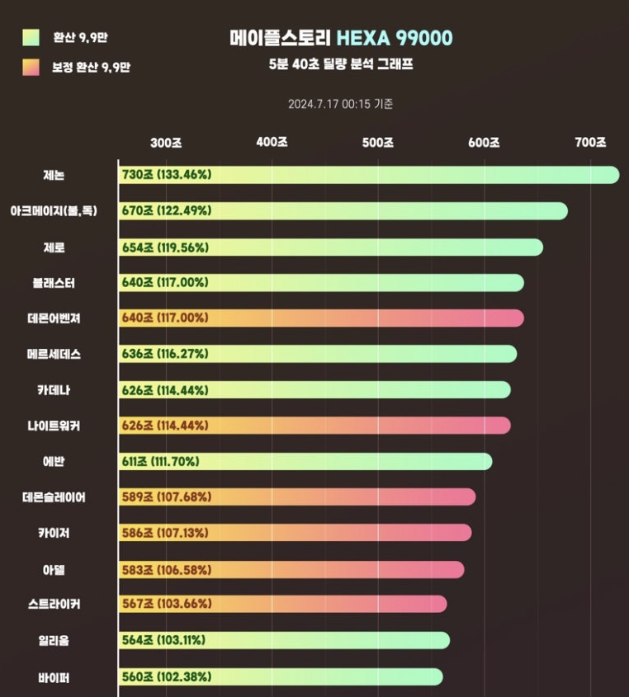
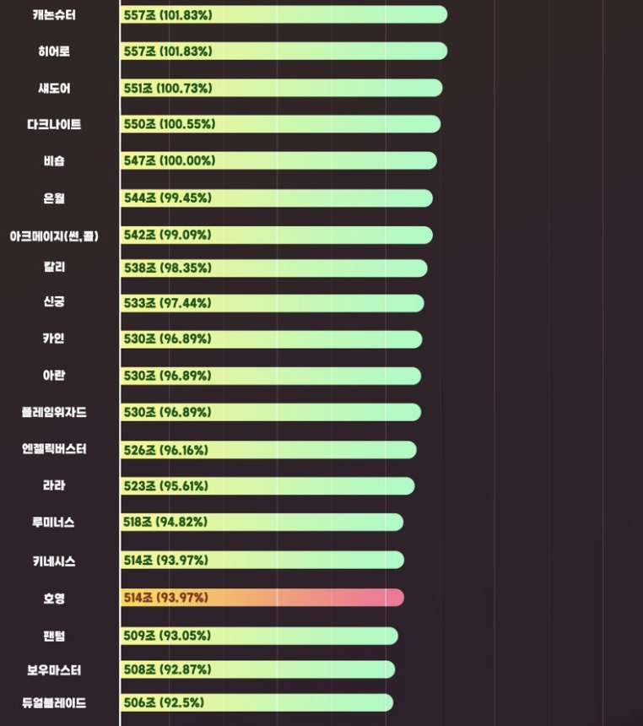
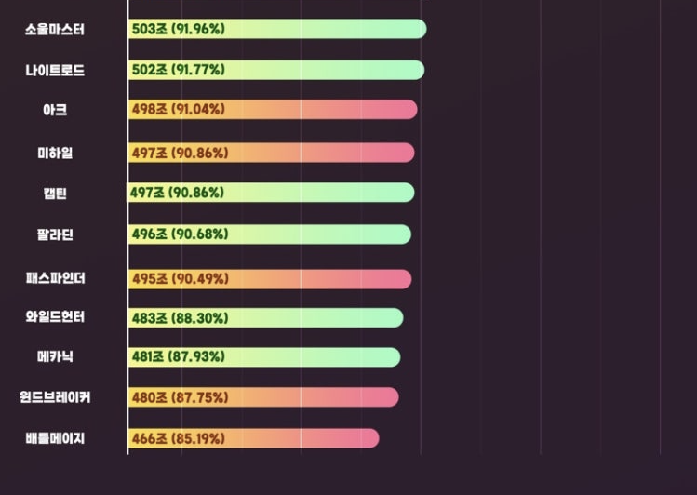

 |  |  |  |  |  |  |  |  |  |  |  | ㄴ 메이플 헥사환산 9.9 챌린지

 |  |  |  | 같은 평딜캐라고 불리는 [카이저]라는 캐릭터가 딜량에서 11위를 차지한 것과 대조되게, 루미너스는 30위라는 기록을 냈다.(47캐릭중 30위)
 |  |  |  | 이유가 무엇일까?

 |  |  |  | 카이저 변신 평타
 |  |  |  | 위는 카이저 계정체험 영상이다.

 |  |  |  | 영상에서 보듯, 카이저는 변신을 하면 공격속도(공속)가 매우 빨라져 순식간에 평타를 극딜처럼 몰아칠 수 있다.
 |  |  |  | 하지만 루미너스는 그러지 못한다. 그것이 결정적인 차이라고 생각한다.

 |  |  |  | 현재 루미너스 오브
 |  |  |  | 위 영상은 보스 300(방어력 300%)을 보스 세팅 기준 전투력 1556만인 루미너스로 직접 찍은 영상이다.

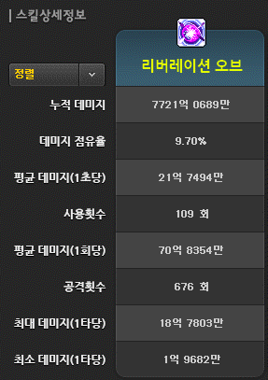
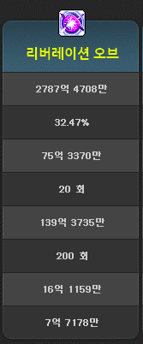
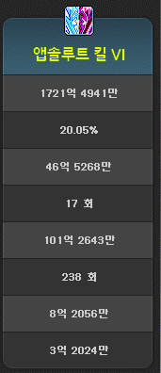

 |  |  |  | 왼) 5분 40초 딜량 / 중간) 1회 딜량 / 오) 1회 사용하였을때 앱솔루트 킬 딜량
 |  |  |  | 왼쪽은 오브를 2회 사용한 딜량이다. 1회만 사용한 오른쪽과 비교했을때, 점유율과 딜이 좋지않다고 느껴진다.
 |  |  |  | 왼쪽에서 넣은 총 딜량은 약 8조인데, 솔 야누스 3번을 깔아버린것을 제외하면 7조 초중반 정도가 나온다.
 |  |  |  | 주력기(평딜)인 앱솔루트 킬보다 같거나 적은 점유율과 딜이라는 결과과 나온 것을 감안했을때
 |  |  |  | 이 스킬이 준 극딜기로 설계되어 나왔다는 전재하에는, 너무나 좋지 않은 딜 점유율과 딜량인것이다.

 |  |  |  | 분석 결과, 오브 발동시 생기는 20스택을 모두 소모하는데는 20초가 걸렸다.
 |  |  |  | 4/4 스택을 달성까지 평균 약 40초를 소요하였고, 각각 스택을 쌓는데 빛/어둠/이퀄리브리엄 모두 9-10회의 딜을 넣어야 한다는
 |  |  |  | 결론에 도달하게 되었다.

 |  |  |  | 그러면 어떻게 바꿔야 할까? 나의 제안은 이렇다.
 |  |  |  | 스택 최대량 차감 버프 , 스택 쌓기까지의 공격 횟수감소(1스택당 10회 > 5회), 사출 횟수 감소+ 1회 데미지를 2회 데미지로 버프 와 같은 패치를 진행하면,
 |  |  |  | 마치 카이저 처럼 순식간에 극딜처럼 평타를 몰아칠 수 있게 될 것이라 예상된다
 |  |  |  | 카이저는 저 평타 하나로 파티격에서 대리고 가는 경우가 어느정도 있는 느낌이다.
 |  |  |  | 루미너스도 카이저처럼 크게 시너지(딜량을 증가시켜주는 버프나 패시브)가 없음에도 불구하고 카이저와 대조 되는 것은 이때문이라고 생각한다.

 |  |  |  | 이렇게 변경하게 되면 어떻게 될까?
 |  |  |  | 오브 소모에 10초로 변경되는 버프가 된다. 사냥이나 멈춰있는 보스를 상대하는 것이면 몰라도, 대부분의 보스는 움직인다.
 |  |  |  | 그런 보스전에서, 시시각각 날아오는 체력 % 대미지를 뚫고 20번, 20초가량 대미지를 넣기란 어려운 일이다.
 |  |  |  | 이것이 10초로 완화되면서 딜링과 생존에 좀더 안정성이 생기며, 딜로스(딜을 넣지 못해 딜 측면에서 손해를 봄)가 줄어드는 결과를 가져올 것 이다.

 |  |  |  | 쉬운 극딜에도 불구, 루미너스가 흔히 주보돌이(하드 스우 & 데미안 정도 난이도까지 주간 보스를 도는 캐릭터)로도 잘 기용되지 않는 이유는
 |  |  |  | 이 어려운 스택쌓기에 있다고 생각한다.
 |  |  |  | 이것이 최대 2/2 스택에, 1스택 당 5회로 차감되는 버프를 받게되면 어떻게 될까?
 |  |  |  | 단순 계산으로 생각했을때 최대 스택까지 10초라는 기적이 일어나게 된다.
 |  |  |  | 40초가량 이 오브랑 씨름하던것이 반의 반의 시간만 소요해도 되게 된 것 이다.

 |  |  |  | 버프 지속시간을 크게 챙겨야하는 루미너스가 만약 이 버프를 받게되면, 잘만하면 1 이퀄 2 퍼니싱 2 오브 2 빛둠세 가 가능해지는,
 |  |  |  | 유사 극딜 캐릭터가 되어 파티격이나 최상위 보스 도전시에 기용될 가치가 올라가게 된다고 생각한다.

 |  |  | 필요한 변수
 |  |  |  | 오브의 데미지 %
 |  |  |  | 1스택 쌓이는데 필요한 빛/ 어둠 발동 횟수

 | 스토리 개선 제안
 |  | 스킬
 |  |  | 키워드 | #개편 | #자연스러운 흐름 |  | #독백 | #비어완 | #2차 스킬

 |  |  | 한줄 설명 | 비어완이 알려주던 2차 스킬의 사용방법을 루미너스의 독백으로 대체하여, 좀더 자연스러운 흐름을 가지도록 개편한다.

 |  | 설명
 |  |  | 의도 | 하얀 마법사가 검은 마법사로 타락하면서, 어둠의 힘으로 파멸시킨 오로라 였기에, 그들은 더 이상 하얀 마법사를 따르지 않았고,
 |  |  |  | 그러한 이유로 루미너스를 탄생시킨 것이었는데, 이미 파멸된 이후 오로라에서 있었던 비어완(비어완2세)이
 |  |  |  | <어둠의 마법의 사용법을 알고 있다는 것>은 괴리감이 느껴진다고 생각한다.

 |  |  | 제안 | 스킬 시나리오(스토리)부분에서 제안하고 싶은 것은 단 한가지 이다.
 |  |  |  | 2차 스킬 사용법을 비어완이 알려주는 것 에서, 루미너스의 독백으로 대체하는 것이다.
 |  |  |  | 3차는 빛 스킬이고, 비어완 역시 빛의 마법을 연구하는 오로라 라는 단체에 몸 담았던 사람이니, 그럴 수 있다고 느낀다.

 |  |  |  | 다만, 2차스킬에서 알려주는 스킬 사용법은 다름아닌 어둠의 마법인 <보이드 프레셔>이다.
 |  |  |  | 이 부분을 아래와 같이 변경했으면 하는 바람이다.
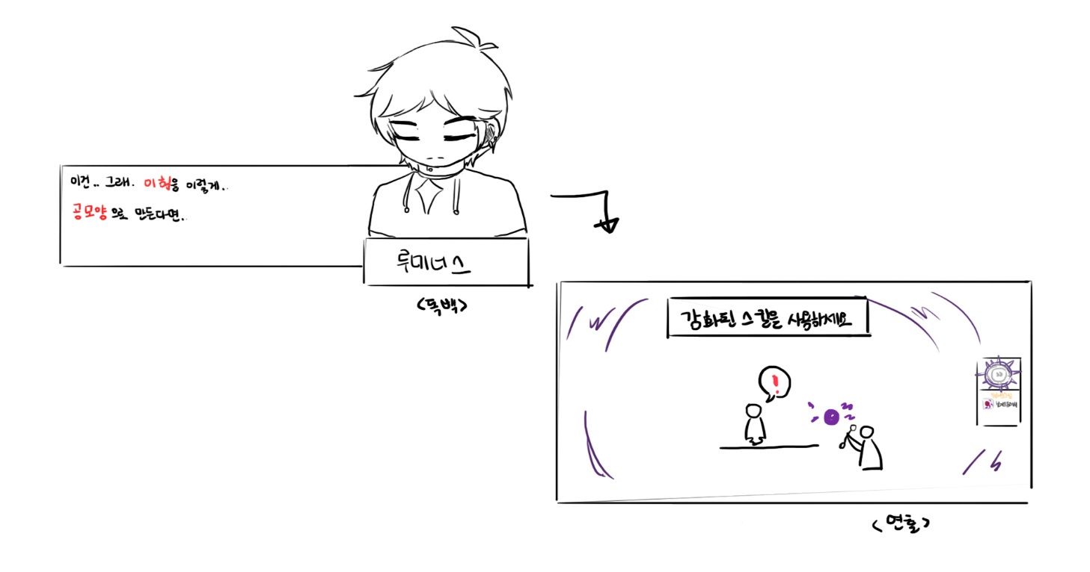

 |  | 시나리오
 |  |  | 튜토리얼 ~ 1차 전직
 |  |  |  | 키워드 | #시작 | #설명 | #몰입

 |  |  |  | 방향성 | 루미너스라는 캐릭터와, 메이플 의 세계관에 더욱 몰입하고 흥미를 갖도록 유도하겠다.

 |  |  |  | 설명
 |  |  |  |  | 의도 | 설정한 방향성에 따라 플레이어를 게임 프레임안의 세계로 끌어당기려는 노력을 해야한다고 생각한다.
 |  |  |  |  |  | 사람도, 게임도, 영화같은 것도 첫인상이 90%를 차지한다고 한다.
 |  |  |  |  |  | 게임에서는 그 첫인상이 튜토리얼이 된다고 생각한다.
 |  |  |  |  |  | 메이플을 설명하고, 더불어 캐릭터와 세계관에 대한 몰입을 시작하는 단계이다.

 |  |  |  |  |  | PC메이플 스토리의 영웅 직군(아란/에반 제외)은 10레벨부터 시작한다는 공통점이 존재한다.
 |  |  |  |  |  | 그리고 최근에 나온 직업군은 30레벨까지 직업군에게 부여된 '마을과 마을 근처 필드(사냥터)에서 레벨을 올리게 된다.
 |  |  |  |  |  | 하지만 루미너스의 튜토리얼 특성상 한 지역에 머무르기 힘들다. 스토리 진행상 엘리니아,헤네시스 같은 곳을 오가야 하기 때문이다.

 |  |  |  |  | 제안 | 그렇다면 어떤 방법이 좋을까?
 |  |  |  |  |  | 메이플 M 루미너스 튜토리얼

 |  |  |  |  |  | 위 영상은 메이플스토리 모바일(메이플 M)의 튜토리얼 영상이다.
 |  |  |  |  |  | 징조 없이 갑작스레 폭주하는 것이 아닌, 블랙윙인 프란시스와 관련이 있는 골렘의 사원에서 폭주의 징조를 겪으며,
 |  |  |  |  |  | 참다 참다 결국 폭주하게 되는 스토리 이다.

 |  |  |  |  |  | 제안 1. 루미너스 시작 레벨을 낮춰 해당 스토리를 진행할 수 있게 개편한다.
 |  |  |  |  |  | 제안 2. 라니아와의 행복한 시간 이미지 컷씬을 해당 스토리의 느낌으로 개편한다.(또는 애니메이션으로 개편)

 |  |  |  |  |  | ㅡ제안 1의 경우ㅡ
 |  |  |  |  |  |  | 장점 | 세계관과, 루미너스라는 캐릭터에 몰입과 애정이 더욱 깊어진다.
 |  |  |  |  |  |  |  | 영웅에 대한 호기심, 검은 마법사에 대한 호기심 등, 이후 이야기에 더욱 몰입할 수 있게 된다.

 |  |  |  |  |  |  | 단점 | 많은 리소스를 필요로 한다. 대사에 쓰일 String table, 퀘스트 시스템과 exp(경험치)보상 등등..

 |  |  |  |  |  | ㅡ제안 2의 경우ㅡ
 |  |  |  |  |  |  | 장점 | 비교적 적은 리소스를 필요로 한다. 컷 씬 변경, 약간의 대사 추가..(또는 애니메이션 한편 추가)

 |  |  |  |  |  |  | 단점 | 너무 단편적으로 설명하기에 깊은 몰입감을 이끌어내기 힘들다.

 |  |  |  |  |  | 어느 쪽이든 루미너스의 스토리의 시작점인 이 부분을 조금 더 짚고 넘어갔으면 좋겠다고 생각한다.
 |  |  |  |  |  | 스토리를 좋아하는 유저이자 기획자로써, <제안 1> 을 강력하게 어필하지만, 많은 리소스적 부담이 뒤따른다는 것도 알고있다.
 |  |  |  |  |  | 따라서, <제안 2>또는 다른 좋은 아이디어로 대체 하게 되어도, 이해 할 것 같다.

 |  |  | 에델슈타인
 |  |  |  | 키워드 | #동질감 | #미래의 동료 |  | #블랙윙 | #레지스탕스

 |  |  |  | 방향성 | 루미너스 이외에, 그가 활동하던 때와는 달리 많은 강자가 있음을 느끼게 하여, 다른 직업에 대한 호기심을 이끌어 내겠다.

 |  |  |  | 설명
 |  |  |  |  | 의도 | 검은 마법사를 따르는 블랙윙에게 마을을 점거 당한 에델슈타인의 메인 퀘스트와 연계하여 스토리를 보여주고 싶었다.
 |  |  |  |  |  | 과거 오로라의 마법사들 역시, 살아남은 극소수의 인원들 만이 검은 마법사를 피해 다시 오로라를 재건하고 은거해 살아갔기에,
 |  |  |  |  |  | 그들에게 동질감을 느꼈을 것 같다.

 |  |  |  |  | 제안 | 최근에 패치된 메인 퀘스트라인에 포함된, 검은 마법사를 추종하는 블랙윙과 처음 마주하는 스토리이다.
 |  |  |  |  |  | 루미너스가 그들을 직접 만나보지는 못해도 존재가 있다는 것을 아는 것은 위로가 될 것이라 생각한다.
 |  |  |  |  |  | 같은 적을 두고 있다는 점에서, 미래에 힘이 될 수도 있으니, 본인의 수련 겸 그들을 도와주는 것으로 스토리를 이어가는 방향을 제안해본다.

 |  |  |  | 시놉시스
 |  |  |  |  | ㅡ에델슈타인 마을에서 나와 블랙윙 관산으로 향하기 전ㅡ
 |  |  |  |  | 루미너스: (…레지스탕스라. 과거 오로라의 마법사들 같군. 그들을 이번엔 만나지는 못했지만, 어쩌면.. 나중에…)
 |  |  |  |  | 루미너스: (...그때와는 달리 더 많은 사람이 함께 싸우게 될 수도 있을 것 같군.)

 |  |  | 오벨리스크
 |  |  |  | 키워드 | #힐라 | #재회 | #정보 | #군단장

 |  |  |  | 방향성 | 다시 보게된 군단장과, 그 이야기를 이끌어가는 주역으로써 활약하는 모습을 유저에게 보여주겠다.

 |  |  |  | 설명
 |  |  |  |  | 의도 | 군단장 힐라가 칩거하는 오벨리스크 메인 퀘스트에서, 파견된 시그너스 기사단에게 '힐라'라는 말을 듣고, 그녀에 대해 알고 있는 것을 말해주는 것은
 |  |  |  |  |  | 어쩌면 연합의 일원으로써 당연한 일이라고 느낀다.
 |  |  |  |  |  | 전직업이 공통적으로 75레벨에 연합의 일원으로 가입하고서 첫 임무이고, 루미너스는 이미 힐라를 알고 있기에,
 |  |  |  |  |  | 그녀에 대한 정보를 넘겨주는 것이 루미너스 에게도 타당한 일 이라고 생각한다.

 |  |  |  |  | 제안 | 구면인 군단장에 대한 영웅들의 스크립트를 추가해,
 |  |  |  |  |  | [영웅 직업군의 (스토리) 대우가 좋지않다] 는 평가를 바꿀 수 있다고 느낀다.
 |  |  |  |  |  | 환영속에서 다른 캐릭터들과 다르게 진실을 빛으로 꿰뚫어보려고 노력하는 모습을 보이는 등, 전용 스크립트가 있어도 이상하지 않다고 생각한다.

 |  |  |  | 시놉시스
 |  |  |  |  | ㅡ오벨리스크 도적을 만나러 가기전ㅡ
 |  |  |  |  | 기사단: 군단장 힐리가 칩거하고 있다는…
 |  |  |  |  | 루미너스: 잠깐… 힐라 라고 하셨습니까?
 |  |  |  |  | 기사단: 네, 그렇습니다만.. 뭔가 알고계신거라도 있습니까?
 |  |  |  |  | 루미너스: 힐라…그녀는 제가 검은마법사를 봉인하던 시절에도 존재하던 군단장이라는 것이 보고서에도 있으니, 아실겁니다.
 |  |  |  |  | 기사단: 아, 예. 보았습니다.
 |  |  |  |  | 루미너스: 그자를 만나 겨루었던 적이 있습니다. 그녀에 대해 아는대로 말씀드릴테니, 나인하트에게 전달하시는게 어떻겠습니까.
 |  |  |  |  | 기사단: 그럼, 그사이에 탑에 다녀오시는 겁니까?
 |  |  |  |  | 루미너스: 그렇게 될 것 같군요. 하지만 오벨리스크에 지금 들어갈 수 없다던데..
 |  |  |  |  | 기사단: 젊음의 비약에 대한 허무맹랑한 소문 때문에 도적이 꽤 있습니다. 그들이 판 비밀 통로도 있는 모양입니다.
 |  |  |  |  | 루미너스: 그런….음? (…뭐지? 오른쪽에서 소리가…)
 |  |  |  |  | 기사단: 왜 그러십니까?
 |  |  |  |  | 루미너스: 아닙니다. 잠시 저쪽을 확인하고 오겠습니다. 무슨 소리를 들은 것 같아서요.

 |  |  |  |  | -이후 일반 퀘스트로 이어짐-

 |  |  |  |  | ㅡ오벨리스크 내부ㅡ
 |  |  |  |  | 루미너스: ….! (혼령들…! 이게 힐라가 왕국을 바친 결과물인가!)
 |  |  |  |  | 메디사: 당신은 누구십니까? 어떻게 여기에-…
 |  |  |  |  | 루미너스: ….진정하십시오. 당신들과 싸우려고 여기 온 것이 아닙니다.
 |  |  |  |  | 메디사: ..거짓을 말하는 것 같진 않군요. 좋습니다. 들어보겠습니다.
 |  |  |  |  | 루미너스: (나는 그들에게 밖의 상황과, 나에 대해 이야기했다. 그들은 수백년이나 흘렀다는 사실에 혼란스러운 듯 보였다.)
 |  |  |  |  | 루미너스: (그래,.. 나 역시 혼란스러웠지만, 적어도 평화로운 광경을 봤는데.. 이들은….)
 |  |  |  |  | -이후 일반 퀘스트로 이어짐-

 |  |  |  |  | ㅡ밖으로 나와, 기사단과ㅡ
 |  |  |  |  | 기사단: 루미너스님! 어떻게…?
 |  |  |  |  | 루미너스: 당신들이 말한대로 비밀통로가 있었습니다. 그곳을 통해 내부에 다녀왔습니다.
 |  |  |  |  | 기사단: 저흰…. 아, 이제 들어갈 수 있다..!
 |  |  |  |  | 루미너스: 내부에 힐라의 흉계에 의해 망령이 되었으나 지성을 유지한 자들이 있었고, 그들에게 당신들 이야기를 했으니, 조사가 원활할 겁니다.
 |  |  |  |  | 기사단: 아,..정말 감사합니다.
 |  |  |  |  | 루미너스: 조사를 시작하기전에… 아까 해드린다고 했던 힐라의 정보를 말씀드리겠습니다.
 |  |  |  |  | 루미너스: (그들에게 힐라가 대무녀 였다는 사실을 전해줬다. 환각술과 부두술에 능했다는 사실도.)
 |  |  |  |  | 기사단: 환각술과 부두술이라니.. 이것 참 무서운 힘이로군요.
 |  |  |  |  | 기사단2: 힐라의 힘이 검은마법사의 힘을 받아 더 강력해졌을 테니.. 조심하면 조사를 해야겠군요.
 |  |  |  |  | 루미너스: …그래야 할 겁니다. …저는 힐라를 찾아 힐라의 탑에 가보겠습니다.
 |  |  |  |  | -이후 일반 퀘스트로 이어짐-

 |  |  |  |  | ㅡ힐라의 탑 & 힐라의 환영 조우ㅡ
 |  |  |  |  | 루미너스: (…뭐지? 같은 곳을 뱅뱅 도는 것 같은… 혹시 녀석의 환영술인가?)
 |  |  |  |  | (빛 마법을 써보려는 화면 연출)
 |  |  |  |  | 루미너스: ….큭.. 되지 않아. 내 빛이 약한 건가?
 |  |  |  |  | 힐라(환영) : 어머…쥐새끼가 숨어들어왔나 했더니… 너였군.
 |  |  |  |  | 루미너스: …힐라! 메디사는 어쨌지?
 |  |  |  |  | (일반 퀘스트의 힐라 대사)
 |  |  |  |  | 루미너스: 내가… 죽었다고? 그럴리…그럴리 없다! 그럴리….! (몸이…무거워..설마… 정말로…?)
 |  |  |  |  | (일반 퀘스트 연출)
 |  |  |  |  | 메디사: 괜찮으십니까?
 |  |  |  |  | 루미너스: …..괜찮습니다. 하지만… 부끄럽군요.. 상대의 능력을 알면서도 당하다니..

 |  |  |  |  | -이후 일반 퀘스트로 이어짐-

 |  |  | 마가티아
 |  |  |  | 키워드 | #검은마법사 |  | #연금술

 |  |  |  | 방향성 | 검은마법사와 연관이 깊은 마을과 캐릭터의 이야기를 엮어 검은 마법사에 대한 호기심을 이끌어 내겠다.

 |  |  |  | 설명
 |  |  |  |  | 의도 | 마가티아는 검은 마법사의 연구위에 설립이 되어있다는 설정의 마을이다. 그리고 실질적으로 그 지하 깊은 곳에
 |  |  |  |  |  | 연구소가 있고, 검은 마법사와 깊은 연관이 있는 루미너스가 무언가를 느끼는 것이 자연스럽다고 느껴진다.

 |  |  |  |  | 제안 | 루미너스가 검은 마법사의 흔적을 느끼는 컨셉을 잡았으면 좋겠다는 생각을 항상 해왔다.
 |  |  |  |  |  | 검은 마법사에게서 떨어져 나온 반쪽이니, 좋든 싫든 서로의 흔적을 느낀다는 설정은 매력적이면서, 타당하다고 느껴진다.
 |  |  |  |  |  | 또한, 검은 마법사의 연구위에 빚어진 마을이라는 불안함을 가지고 있는 마가티아와,
 |  |  |  |  |  | 검은 마법사에게서 생겨난 루미너스는 비슷한 면이 있다.
 |  |  |  |  |  | 그 부분을 루미너스가 짚어주는 연출이 있으면 좋겠다는 생각을 했다.
 |  |  |  |  |  | 메이플 M 마가티아 진실 밝히기

 |  |  |  | 시놉시스
 |  |  |  |  | ㅡ마가티아 방문ㅡ
 |  |  |  |  | 루미너스: (…뭐지? 방금? 이건…... 대체 무슨 기분이었던 걸까.)

 |  |  |  |  | ㅡ검은 마법사 연구실 방문시ㅡ
 |  |  |  |  | 루미너스: …! (이건….검은 마법사의 연구.. 마법진…?!)

 |  |  |  |  | ㅡ 노트 발견 후ㅡ
 |  |  |  |  | 알캐스터: 어떻게 하는게 좋을지 모르겠다네…
 |  |  |  |  | 카슨 & 매드: 잠깐 기다리게나. 그 노트… 세상 밖으로 알려져선 안됀다네!
 |  |  |  |  | 루미너스: 제뉴미스트와 알카드노 협회장님..? 두분이서 여긴 어떻게..?
 |  |  |  |  | (카슨과 매드의 설득)
 |  |  |  |  | 루미너스: …..(그들의 심정을 모르는 것은 아니다. 하지만…..)
 |  |  |  |  | 루미너스: 이해 합니다. 검은 마법사의 연구가 기반이라는 것을 알게되면, 사람들이 난리가 날 수도 있죠.
 |  |  |  |  | 루미너스: 하지만… 이것은 메이플 월드에 도움이 되는 연구지, 파괴하는 사악한 연구가 아닙니다.
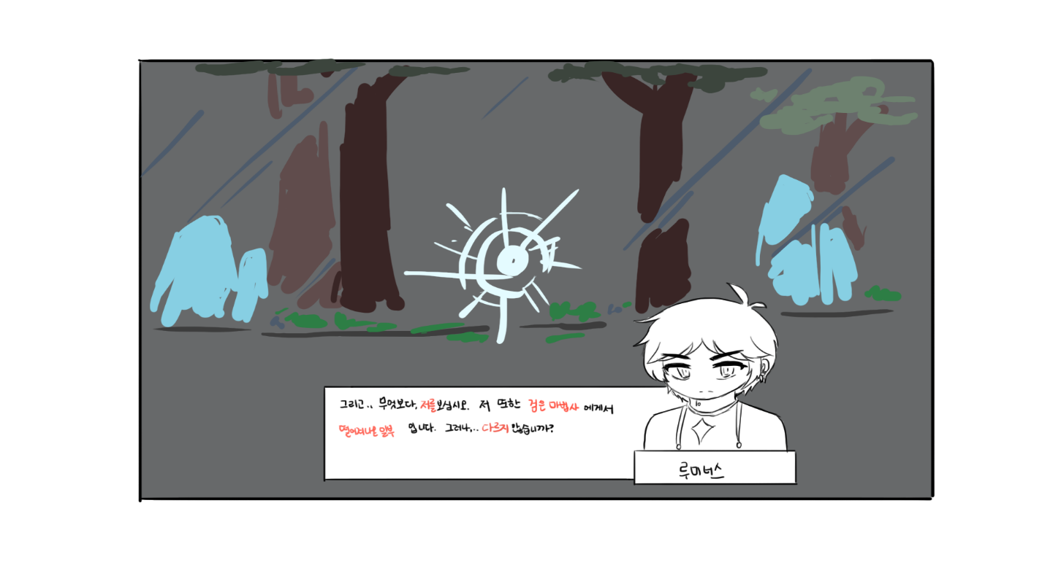

 |  |  | 헬리시움
 |  |  |  | 키워드 | #매그너스 | #재회 | #정보

 |  |  |  | 방향성 | 힐라때와 마찬가지로, 영웅과 옛 군단장의 제회로 유저의 호기심을 이끌도록 하겠다.

 |  |  |  | 설명
 |  |  |  |  | 의도 | 헬리시움은 과거 검은마법사의 군단장인 척 하던 매그너스가 거주하는 곳 이다.
 |  |  |  |  |  | 작년 패치로 '메이플 월드의 영웅' 이라는 대사가 추가되었지만, 오랜만에 마주하는 것 치곤 밋밋한 느낌이다.
 |  |  |  |  |  | 무엇보다, 루미너스는 결전의 그날, 매그너스가 구와르를 배신하는 것을 직접 목도하고,
 |  |  |  |  |  | 그를 공격했던 인물이었기에, 둘의 관계에 대한 묘사를 더욱 추가하여
 |  |  |  |  |  | 플레이어들에게 더 깊은 몰입감을 선사할 수 있다고 느껴진다.

 |  |  |  |  | 제안 | 그날 배신의 이유를 물어본다던지, 루미너스만이 알 수 있는 질문을 하며 연관성을
 |  |  |  |  |  | 돋보이게 하는 방향으로 개선하는 것이 어떨까 생각한다.

 |  |  |  | 시놉시스 | (연합으로부터 다른 세계에 대한 내용을 듣던 중, 매그너스라는 이름에 결전의 그날을 떠올린 루미너스. 그를 처치하기 위해 움직이기로 한다.)

 |  |  |  |  | 매그너스: 뭐, 좋아. 오랜만에 추억을 떠올리게 하는 옛 적을 만나다니. 오히려 즐겁기까지 하군. 여기서 죽여주마!
 |  |  |  |  | 루미너스: 잠깐, 그전에… 네놈에게 묻고싶은게 있다, 매그너스!
 |  |  |  |  | 매그너스: 허? 죽기전 만담인가? 좋다. 어차피 내 손에 죽을 거… 들어주지.
 |  |  |  |  | 루미너스: 네 녀석.. 그날, 왜 그런짓을 한거지?
 |  |  |  |  | 매그너스: 그날, 그런짓? 무엇을 말하는지 모르겠군!
 |  |  |  |  | 루미너스: 네가 구와르를 배신하고, 검은마법사에게 향하는 나를 막지않고 도망간 것 말이다.
 |  |  |  |  | 매그너스: 아, 그때를 아직도 기억하고 있단 말인가? 크하하하! 이몸은 그딴 오합지졸 따위에 어울릴 몸이 아니시다.
 |  |  |  |  | 매그너스: 그래… 그분의 충실한 종이지. 검은 마법사의 종은 아니었다. 난 처음부터 배신할 때를 노리고 있었다!
 |  |  |  |  | 매그너스: 그리고 그 혼란한 때가 바로 아주 적절한 때였을 뿐. 그 이상도, 이하도 아니다.
 |  |  |  |  | 루미너스: 이 비열한…!
 |  |  |  |  | 매그너스: 그럼 만담은 즐거웠나? 그 이야기를 안은채로 죽어라!

 |  |  |  |  | -이후 일반 퀘스트로 이어짐-

 |  |  | 차원의 도서관
 |  |  |  | 키워드 | #ep.1 하얀 마법사 |  | #ep.4 설원의 음유시인 |  |  | #ep.6 샤레니안의 기사 | #연관성

 |  |  |  | 방향성 | 루미너스와 연관이 깊은 에피소드인 ep.1 하얀 마법사 / ep.4 설원의 음유시인 / ep.6 샤레니안의 기사 의 내용에 연관성을 더 추가한다.

 |  |  |  | 설명
 |  |  |  |  | 의도 | 루미너스와 연관이 깊은 내용이 있는 차원의 도서관 에피소드에 루미너스의 반응을 추가해
 |  |  |  |  |  | 스토리에 깊이감을 더하고 싶었다.
 |  |  |  |  |  | 각각의 에피소드 시작 전/후에 스크립트를 추가하는 것은 리소스가 많이 들지않기에, 작업하기 편할 것이라 예상한다.

 |  |  |  |  | 제안 | 좋은 예시도 있다. 몰입을 해치지 않도록 시작과 끝에만 전용 스크립트를 배치한 그림자 연금술사 이다.
 |  |  |  |  |  | 그림자 연금술사_제로시점
 |  |  |  |  |  | 유저들이 메이플 스토리에서 좋은 스토리를 논할때 항상 등장하는 스토리인 만큼, 좋은 레퍼런스라고 생각한다.

 |  |  |  |  |  | 하얀 마법사는 하얀 마법사가 검은 마법사로 타락한 그날의 이야기이자, 루미너스의 탄생의 이야기 이기도 하다.
 |  |  |  |  |  | 특히 빛을 떨구고 간 최후반의 내용을 보고난 후, 그것에 대해 루미너스가 독백을 하는 것이 어떤가 싶다.

 |  |  |  |  |  | 설원의 음유시인은 여섯영웅이 모여 검은마법사를 봉인하기 위해 출정하는 결정적인 계기를 다룬 이야기이다.
 |  |  |  |  |  | 봉화를 보고 모여든 여섯영웅 이기에, 그 봉화에 대한 류드와 그의 부하들에 대한 희생을 곱씹는 독백이 나오는 것이 어떨까 생각한다.

 |  |  |  |  |  | 사레니안의 기사는 검은마법사가 친위군을 만드는 과정이 담긴 이야기로, 최후반부에 그가 등장해 반전을 선사한다.
 |  |  |  |  |  | 이후 리멘에서의 만남과 이어지는 스토리로 작용할 수 있다고 생각하며, 루미너스 전용이 아닌
 |  |  |  |  |  | 공통적인 스크립트로 등장해도 손색이 없다고 생각한다.

 |  |  |  | 시놉시스 | ㅡ하얀 마법사 시작ㅡ
 |  |  |  |  | 루미너스: 저건... 오로라의 마법사들…?
 |  |  |  |  | 루미너스: (….그렇군… 그날의 이야기로군…)

 |  |  |  |  | ㅡ하얀 마법사 끝ㅡ
 |  |  |  |  | 루미너스: (내가 생기고 나서도 그런일이 있었는데… 생겨 나면서도 이런 일이 있었던 거로군…)
 |  |  |  |  | 루미너스: (…용병… 네 마음… 네가 느낀 감정… 잊지 않겠다.)

 |  |  |  |  | ㅡ설원의 음유시인 끝ㅡ
 |  |  |  |  | 루미너스: (….그렇군. 이들의 희생이 없었다면… 우리도…. 그리고 세계(세상)도… 그날로 끝이였을지도 몰라.)
 |  |  |  |  | 루미너스: (그리고 세계수 알리샤님도… 우리를 돕지 않았을 수도 있었겠지..)
 |  |  |  |  | 루미너스: (….류드라고 했던가. ..기억하겠다. 덕분에.. 우리는 지금 다시 싸우려고한다. 네가 준.. 기회, 놓치지 않겠다.)
 |  |  |  |  | 루미너스: (그리고… 기억하겠다. 당신들의 숭고한 희생을.)

 |  |  |  |  | ㅡ샤레니안의 기사 끝ㅡ
 |  |  |  |  | 루미너스: (…맹목적인 꼭두각시.. 검은 마법사… 정말 치를 떨게 만드는군.)
 |  |  |  |  | 루미너스: (네 놈이 저들에게 준 고통…내가 돌려주겠다.)

 |  |  | 엘린숲
 |  |  |  | 키워드 | #과거 | #피난민 | #아란 | #루디브리엄 |  | #헬레나

 |  |  |  | 방향성 | 아란과, 그녀가 지켜낸 피난민들의 이야기에 루미너스를 녹여내 동료에 대한 정보 전달과 호기심을 유저에게 전달하겠다.

 |  |  |  | 설명
 |  |  |  |  | 의도 | 엘린 숲은 결전의 그날, 아란이 지켜낸 피난민들이 불시착 후 정착한 곳으로, 영웅들과 연관이 깊은 곳이다.
 |  |  |  |  |  | 아란 스토리에서, 아란이 이미 거쳐갔던 전적도 있으며, 그 이야기를 헬레나에게 듣게되며 루미너스 이외의 영웅들에 대한
 |  |  |  |  |  | 궁금증이 생기게 될 것이라 예측된다.

 |  |  |  |  | 제안 | 최근 개화월영 패치로 엘린숲에서의 아란 전용 스크립트가 더 확실히 돋보이게 된 것 만큼, 루미너스에게도 특수한 스크립트가 존재하면 좋을 것이라고 생각한다.
 |  |  |  |  |  | 이후, 에피네아의 하얀마법사 언급때, 에피네아와 언쟁을 벌이는 장면도 나오기 좋다고 생각한다.

 |  |  |  | 시놉시스 | 루미너스: 헬레나, 나다. 루미너스.
 |  |  |  |  | 헬레나: …루미너스님.. 이라고요? 하지만 모습이 전혀 다른….
 |  |  |  |  | 헬레나: ….아, 이전에… 같은 일이 있었는데..
 |  |  |  |  | 루미너스: 이전?
 |  |  |  |  | 헬레나: 네. 아란님이 다녀갔어요. 기억을 찾으며 수련 중이셨어요. 제게 봉인석을 찾으셨었죠.
 |  |  |  |  | 헬레나: 그러고보니, 당신의 눈빛.. 그 말투… 정말 루미너스 님 이시군요.
 |  |  |  |  | 루미너스: 그래.. 알아봐주니 고맙군. 그나저나.. 아란이 기억을 찾아다닌 다니?
 |  |  |  |  | 헬레나: 그날을 기억하세요, 루미너스님? 당신과 팬텀은 먼저 시간의 신전으로 떠나시고, 아란이 피난하려는 저희를 지켰어요.
 |  |  |  |  | 루미너스: 그래.. 프리드에게 들었다. 아란이 홀로 검은 마법사의 대군을 막았다고.
 |  |  |  |  | 헬레나: 그때문에 아주 취약해진 상태의 아란님께서, 봉인에 대한 저주를 받아서.. 기억을 잃으셨던 모양이에요.
 |  |  |  |  | 루미너스: 그랬군. 아란이…..
 |  |  |  |  | 헬레나: 그래도, 열심히 노력하시는 것 같았어요. 건강해 보이셨고.. 이후에 아란님이 혹시 다시 오신다면…
 |  |  |  |  | 헬레나: 루미너스님 여기에 다녀가셨다고 이야기 해드릴게요.
 |  |  |  |  | 루미너스: 고맙군. 헬레나. 아. 참. 이곳 상황을 대충 봤다. 꽤 어수선하던데.
 |  |  |  |  | 헬레나: 네. 사실 저희는 남쪽 평야로 가려고 했었지만.. 용들의 공격으로 이곳에 떨어졌어요.
 |  |  |  |  | 헬레나: 그리고… 이곳에 정착하려고 하고 있지만, 쉽지 않아요. 숲의 주인인 에피네아와 마찰이 있거든요.
 |  |  |  |  | 루미너스: ..그랬겠군. 그때 당시엔.. 프리드와, 아프리엔이 이끄는 오닉스 드래곤 족과, 아프리엔을 따르는 몇몇 극소수의 용족을 제외하곤,.. 전부 검은 마법사의 수하가 되었었지.
 |  |  |  |  | 헬레나: 그때… 역시.. 이곳은 과거로군요. 아란이 말해줬어요.
 |  |  |  |  | 루미너스: 그래, 미래엔….
 |  |  |  |  | 헬레나: 잠시만요. 루미너스님. 저희의 미래는…. …듣지 않아도 될까요?
 |  |  |  |  | 루미너스: ….어째서지?
 |  |  |  |  | 헬레나: 저희 미래는, 저희가 개척하는 것 이니까요.
 |  |  |  |  | 헬레나: 물론, 미래를 알면, 사전에 막을 수 있다던지.. 여러모로 도움이 되겠지만.. 저희의 힘으로 일구어 나가고 싶어요.
 |  |  |  |  | 루미너스: …그렇군. 미안했다.
 |  |  |  |  | 헬레나: 아니에요. 저희를 생각하셔서 한 말씀이시까요. 마저 말씀 드리자면, 그 마찰에 대한 문제에 루미너스님, 당신이 힘을 보태주실 수 없을까요?
 |  |  |  |  | 루미너스: 물론이다. 아란이 너희를 소중히 생각했고,.. 나 역시 그렇게 생각하니까.

 |  |  |  |  | -이후 일반 퀘스트로 이어짐-

 |  |  |  |  | ㅡ에미네아 조우ㅡ
 |  |  |  |  | 루미너스: 당신이.. 에피네아?
 |  |  |  |  | 에피네아: ….!
 |  |  |  |  | 에피네아: ….아냐. 그 사람이 아니야.. 당신은 누구지? 썩 내 땅에서 나가지 못할까.
 |  |  |  |  | 루미너스: 검은 마법사와 손을 잡았다고 들었다. 그 자는 네가 생각하는 그…!
 |  |  |  |  | 에피네아: 그를 함부로 욕보이지 마! 그가 약속했어.. 저 아둔하고 욕심 덩어리인 인간들… 우리에게 자유와 권리를 주겠다고.
 |  |  |  |  | 루미너스: 이제 그는 더 이상…
 |  |  |  |  | 에피네아: 닥쳐! 내 영역에 침범한 것도 모자라, 그를 욕보여? 너는 이곳에서 살아갈 수 없을 것이다.
 |  |  |  |  | 루미너스: (틀렸군. 전혀 들어먹히질 않아. 공격해온다… 페어리 퀸에게 맞서 싸워야만해.)

 |  |  |  |  | -이후 일반 퀘스트로 이어짐-

 |  |  | 리프레
 |  |  |  | 키워드 | #에반 | #프리드 | #오닉스 드래곤 |  | #아프리엔

 |  |  |  | 방향성 | 리프레 퀘스트를 시작할때 프리드와 아프리엔에 대한 설명을 해 몰입을 더 깊이 하도록 하겠다.

 |  |  |  | 설명
 |  |  |  |  | 의도 | 프리드와 동료였던 영웅들에게도 특별한 공간이 되었으면 좋겠다는 생각이 들었다.
 |  |  |  |  |  | 또한, 프리드의 뒤를 이은 드래곤 마스터가 있다는 사실을 상기 시켜줄 장치로 사용되어도 좋을 것 같았다.

 |  |  |  |  | 제안 | 리프레는 에반에게도 중요한 공간이지만 프리드에게도 중요한 공간이기도 하다.
 |  |  |  |  |  | 에반을 제외한 다섯 영웅 전용 스크립트를 만들어서 그 깊이를 더하면 어떨까 생각한다.

 |  |  |  | 시놉시스 | 타타모: 허허.. 이 외진 용의 땅에 사람이라니! 변변치 않지만, 어서오시게.
 |  |  |  |  | 루미너스: ..용의 땅이라.. 아프리엔이 생각나는 군요.
 |  |  |  |  | 타타모: …아니, 자네.. 아프리엔님에 대해 아는 겐가?!
 |  |  |  |  | 루미너스: 아..예. 그의 파트너인 프리드와 함께 했었었습니다.
 |  |  |  |  | 타타모: 아아… 자네가 그럼.. 프리드님이 널리 알리던 영웅이란 말인가?
 |  |  |  |  | 루미너스: (…영웅…..)
 |  |  |  |  | 타타모: 이거…실례했습니다.. 제 무례를 용서하십시오.
 |  |  |  |  | 루미너스: 아..아니.. 괜찮습니다. 편하게 하세요, 촌장님.
 |  |  |  |  | 타타모: …허허, 고맙구려. 참. 자네같은 영웅들이 들으면 좋아할 이야기가 있다네.
 |  |  |  |  | 루미너스: …그게 무엇입니까?
 |  |  |  |  | 타타모: 그게 말이지.. 나도 깜짝 놀랐다네!
 |  |  |  |  | 타타모: 얼마전에, 멸종 한 줄로만 알았던 오닉스 드래곤과 그의 마스터가 온 것 아닌가!
 |  |  |  |  | 루미너스: …! (뭐라고..? 아프리엔의 후손과 프리드의 후계자라는 말인가…?!)
 |  |  |  |  | 타타모: 이렇게 영웅을 만나뵐 줄 알았다면, 그들의 행선지를 물어보기라도 할 걸 그랬구려.
 |  |  |  |  | 루미너스: 아..아닙니다. 이런 이야기 만으로도 기쁩니다. 전해주셔서 감사합니다.
 |  |  |  |  | 루미너스: (설마.. 연합 회의장에 보였던…그 녀석이…)
 |  |  |  |  | 타타모: 그래. 여행하다보면, 만나는 날이 오겠지. 혹시 뭔가 물어볼게 생기거든 언제든 찾아오게.
 |  |  |  |  | 루미너스: 감사합니다. 촌장님.
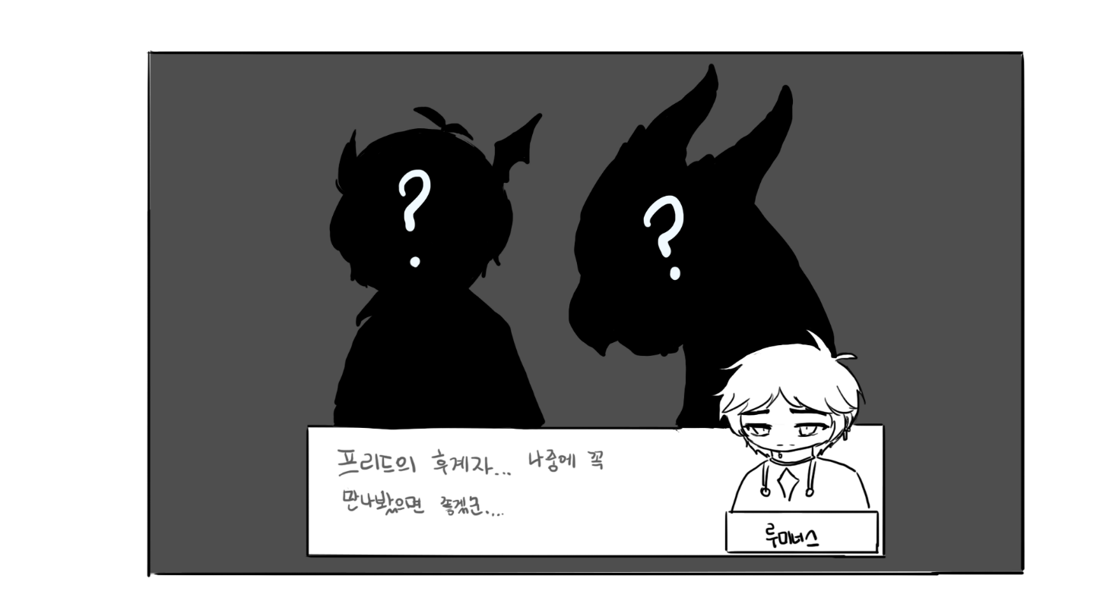

 |  |  | 루타비스
 |  |  |  | 키워드 | #세계수 | #프리드 | #예언 | #히어로즈_오브_메이플

 |  |  |  | 방향성 | 과거 프리드의 예언대로 위험에 처한 세계수, 알리샤와 이후 히어로즈 오브 메이플과의 스토리 연관성을 강화 하겠다.

 |  |  |  | 설명
 |  |  |  |  | 의도 | 이전에 개편된 히어로즈 오브 메이플에서, 세계수에게 갔었던 프리드의 이야기가 나왔었다.
 |  |  |  |  |  | 그것을 루타비스 퀘스트와도 연관하여 이어지게 할 수 있다고 생각한다.

 |  |  |  |  | 제안 | 기존 루타비스의 스토리를 크게 변형하지 않으면서, 이전에 사용한 리소스(히오메)를 재활용 하여,
 |  |  |  |  |  | 루미너스가 에반에 대해 궁금해하면서도, 프리드의 부제에 슬퍼하는 모습을 보여주고 싶다.
 |  |  |  |  |  | 또한, 리소스가 크게 들지않아 가성비도 좋다.

 |  |  |  | 시놉시스 | ㅡ루타비스 진입ㅡ
 |  |  |  |  | 알리샤: 어디서 봤다 했는데.. 너였구나. 루미너스.
 |  |  |  |  | 루미너스: 세계수님. 오랜만에 뵙습니다.
 |  |  |  |  | 알리샤: 갑자기 불쑥 나타나는게 네 친구를 닮았구나. 그 녀석이 예전에, 내게 위험이 있을 거라 경고 했었지.
 |  |  |  |  | 알리샤: 그리고, 그 일이 실제로 일어났어. 사악하고 강한 힘이 내가 나가지 못하게 가두어 두고 있지.
 |  |  |  |  | 루미너스: 프리드가…세계수님께?
 |  |  |  |  | 알리샤: 그래, 맞아. 더한 일도 경고했었지. 이게 그 발단일지도 몰라.
 |  |  |  |  | 루미너스: 제가 도와드리겠습니다. 세계수님.
 |  |  |  |  | 알리샤: 그렇게 나와야지. 너희를 돕다가 힘을 소진해서 이렇게 된거잖아? 저기, 네 개의 방이 보여?
 |  |  |  |  | 루미너스: …저건?
 |  |  |  |  | 알리샤: 봉인이야. 각각의 방마다, 수호자들이 있어. 나를 나가지 못하게 막는 수호자가.
 |  |  |  |  | 루미너스: 그럼, 저들을 해치워버리면…
 |  |  |  |  | 알리샤: 그래, 봉인이 풀리겠지.
 |  |  |  |  | 루미너스: 그럼 그렇게 하도록 하겠습니다.
 |  |  |  |  | 알리샤: 흥, 그래. 영웅이니까.. 기대해볼게.

 |  |  | 사자왕의 성
 |  |  |  | 키워드 | #반레온 | #상실 | #재회

 |  |  |  | 방향성 | 반레온과 루미너스를 재회하게 하는, 다른 군단장들과 같은 방향성을 목표로 잡겠다.
 |  |  |  |  | 모든걸 잃은 반레온과, 모든걸 잃었다고 여겼었던 루미너스의 이야기로 플레이어에게 공감을 이끌어 내겠다.

 |  |  |  | 설명
 |  |  |  |  | 의도 | 메인퀘스트로 영입이 되면서 내용이 한결 간단해졌으나, 집중적인 내용은 그대로인 반레온의 이야기는
 |  |  |  |  |  | 훌륭하다고 생각한다. 사랑하는 것들을 모두 잃고, 영혼을 팔아 복수를 한 비참한 왕의 이야기를,
 |  |  |  |  |  | 검은 마법사에게 모든 것을 잃었던 루미너스와 섞어 이야기 할 수 있다고 보여졌다.

 |  |  |  |  | 제안 | 루미너스가 반레온을 설득하는 장면을 새롭게 개편하고, 처음 서로 만났을때 알아보는 것으로 개편하면 좋겠다.
 |  |  |  |  |  | 상실을 극복하고, 협조할 것을 제안하는 장면이 있으면 좋겠다는 생각이 들었다.

 |  |  |  | 시놉시스 | ㅡ사자왕의 성 입성ㅡ
 |  |  |  |  | J: 이곳이 사자왕의 성이로군..
 |  |  |  |  | 루미너스: 긴장하십쇼. 한때 자애로운 왕이었으나, 검은 마법사에게 영혼을 팔았던 자가 칩거한 성입니다.
 |  |  |  |  | J: 역시 영웅님 이십니다. 정보력이 남다르시군요.
 |  |  |  |  | 루미너스: 그렇다기 보단.. 그자를 상대해 봤으니까요. 사악한 마법과 군대.. 그 저주로 망령이된 자들…
 |  |  |  |  | J: 이런.. 각오해야겠군요.
 |  |  |  |  | 루미너스: 채비하고, 출발하시죠.

 |  |  |  |  | ㅡ사자왕, 반 레온 알현ㅡ
 |  |  |  |  | 반 레온: ….그대는…
 |  |  |  |  | 루미너스: 오랜만이로군. 사자왕, 반 레온.
 |  |  |  |  | 반 레온: 나는 지금 그 누구와도 이야기 하고 싶지 않다.. 나를 무찌르러 온 것이 아니면, 돌아가라.
 |  |  |  |  | 루미너스: 당신을 기다리는 자들이 있던데.
 |  |  |  |  | 반 레온: 헛소리 하지 말아라, 루미너스여. 이곳은 나와, 이 고독한 성.. 그리고 몬스터들 뿐. 그 무엇도 없단 말이다.
 |  |  |  |  | 루미너스: 이피아 왕비가…..
 |  |  |  |  | 반 레온: 그 입 닥쳐라! 함부로 그 이름을 올리지 마라!
 |  |  |  |  | 루미너스: …..

 |  |  |  |  | ㅡ이피아를 대리고 반 레온 알현ㅡ
 |  |  |  |  | 루미너스: 지금 네 앞에, 그녀.. 이피아 왕비가 있다. 반 레온.
 |  |  |  |  | 이피아: 아아…레온.. 내가 보이지 않는 건가요..?
 |  |  |  |  | 반 레온: …아무것도 없지 않은가… 아니. 아니지. 정말..있다면.. 내가 이리 타락해버려, 보이지 않는 것일지도 모르지..
 |  |  |  |  | 반 레온: 나에게 그들의 낯을 보는건, 사치스럽고 허락되지 않을 일이다. 돌아가라.
 |  |  |  |  | 루미너스: ….반 레온.
 |  |  |  |  | 반 레온: 가라고 하였다! 짐의 분노를-!
 |  |  |  |  | 루미너스: 나는 이해한다.
 |  |  |  |  | 반 레온: …..뭐라고?
 |  |  |  |  | 루미너스: 이해 한다고 하였다. 이걸 보아라. 저주의 토탬이다. 반레온. 당신은 결국.. 두번 속았다.
 |  |  |  |  | 반 레온: …그게.. 그게 무슨 말이지, 루미너스?
 |  |  |  |  | 루미너스: 사람을 미치게 하는 저주가 담겼던 토탬이다. 지금은 효력이 다해, 껍데기에 불과하지만. 이걸, 누가 줬을 것이라 생각하나?
 |  |  |  |  | 반 레온: …......
 |  |  |  |  | 루미너스: 너와 나의 적은 같다. 반 레온. 네 행동이 용서되거나 없어지지는 않겠지만.. 적어도 감형은 받을 수 있을지도 모르지.
 |  |  |  |  | 루미너스: 연합에 네 딱한 사정을 말할 수 있다. ….차원의 도서관에, 있더군. 네 분노가, 고스란히 담긴 그날이.
 |  |  |  |  | 반 레온: ….의미 없다.
 |  |  |  |  | 루미너스: …어째서 그렇게 생각하지?
 |  |  |  |  | 반 레온: 영혼을 팔아.. 복수를 마무리했다. 나의 영혼은.. 검은 마법사에게 종속되어있지.
 |  |  |  |  | 반 레온: 내가 너희에게 협력한다고 해도,.. 그의 꼭두각시 노릇을 안하리란 보장이 없다. 그러니… 거절하겠다.

 |  |  |  |  | -이후 일반 퀘스트로 이어짐-

 |  |  | 미래의문
 |  |  |  | 키워드 | #부재에_대한_의문 |  | #거짓 | #모순

 |  |  |  | 방향성 | 미래의문에서 본인을 포함한 모든 강자(모험가, 다른 영웅 등등..)가 부재라는 것에 대해 의문을 품는 모습을 보여주겠다.
 |  |  |  |  | 거짓과 모순을 눈치채는 모습을 보여주겠다.

 |  |  |  | 설명
 |  |  |  |  | 의도 | 꽤 훌륭하게 리메이크된 미래의 문 스토리에, 루미너스의 빛을 섞어 약간의 전용 스크립트를 만들면 좋겠다는 생각을 했다.
 |  |  |  |  |  | 루미너스가 선파이어 상태가 될때 하는 대사 역시 '어둠을 꿰뚫는 한줄기의 빛' 이며, 이 어둠은 거짓, 어둠 그 자체 등등
 |  |  |  |  |  | 여러 해석이 가능하다고 생각했다. 눈을 가리는(진실을 보지 못하게 하는 것)역시 어둠이라고 생각했다.
 |  |  |  |  |  | 그렇기에 루미너스의 특성을 더욱 부각할 수 있게 해 매력을 돋보이게 하면 좋겠다는 생각을 하게 되었다.

 |  |  |  |  | 제안 | 훌륭하게 리메이크된 스토리에 스크립트 한 두개만 끼얹어, 스토리 라인을 이어가는 느낌을 들게 하는것을 제안한다.
 |  |  |  |  |  | 리프레의 제안처럼, 최소한의 리소스로도 만들 수 있기에 가성비가 좋다고 생각한다.
 |  |  |  |  |  | 다른 캐릭터들과 달리 제련술사에게 가기 전에 슬리피우드를 방문 하고 가도 좋겠다.

 |  |  |  | 시놉시스 | ㅡ파괴된 헤네시스 진입시ㅡ
 |  |  |  |  | 루미너스: (…이게…정녕 미래의 헤네시스 란 말인가..?)
 |  |  |  |  | (파괴된 헤네시스를 보여주는 카메라 연출)
 |  |  |  |  | 루미너스: (이게 어떻게 된 일인지 주민에게 물어봐야겠군. 마침 저기 마땅한…)
 |  |  |  |  | 빅 헤드워드: 거기, 수상한자, 멈춰라!

 |  |  |  |  | -이후 일반 퀘스트로 이어짐-

 |  |  |  |  | ㅡ알렉스와의 대화 이후ㅡ
 |  |  |  |  | 루미너스: (그나저나….이상하군. 검은 마법사의 화력이라기엔.. 너무나도 생존자가 많아.)
 |  |  |  |  | 루미너스: (그리고.. 이런 타입이 아니었던 것 같기도 하군. 왜 더 공세에 박차를 가하지 않는거지?)
 |  |  |  |  | 루미너스: (이 상황이라면, 다시 군대를 보내면, 몰살도 가능할 것 같아보이는 수준인데.)
 |  |  |  |  | 루미너스: (걔다가, 더 이해할 수 없는건… 그 많던 모험가와 영웅들, 그리고 연합은 어디갔냐는 거야.)
 |  |  |  |  | 루미너스: (시그너스 기사단은,.. 저들의 말에 따르면 타락했으니, 그렇다고 쳐도, 그 부하들이나.. 레지스탕스, 그리고 내 동료들은…)
 |  |  |  |  | 루미너스: (일단은 정보가 너무나도 부족하다. 주민들을 도우며, 정보를 모으는 수밖에.)

 |  |  |  |  | -이후 일반 퀘스트로 이어짐-

 |  |  |  |  | ㅡ꿈의 질료를 헬레나에게 보여줌ㅡ
 |  |  |  |  | 헬레나: 아니..이건 꿈의 조각..? 누가 감히 이걸..?
 |  |  |  |  | 루미너스: ….(감히라고?) 헬레나? 왜그러지?
 |  |  |  |  | 헬레나: 아..아니.. 아닙니다.
 |  |  |  |  | 루미너스: (헬레나의 반응이 영 수상하고. 나를 몰랐던 것도 그렇고… 역시, 처음부터 뭔가 수상하다 했지.)
 |  |  |  |  | 제이: 왜그러세요?
 |  |  |  |  | 루미너스: 아니. 아니다. 가자.

 |  |  |  |  | ㅡ시그너스를 물리치고 나옴ㅡ
 |  |  |  |  | 루미너스: (자 그럼…. 어디… 진실을 밝혀볼까.)
 |  |  |  |  | (샤인 리뎀션을 사용하는 루미너스 연출)
 |  |  |  |  | (직후, 푸른 빛이 그를 슬리피우드로 이끈다.)
 |  |  |  |  | 루미너스: (저긴… 슬리피우드?)

 |  |  |  |  | -이후 일반 퀘스트로 이어짐-

 |  |  | 블랙헤븐
 |  |  |  | 키워드 | #오르카 | #스우 | #재회 | #군단장

 |  |  |  | 방향성 | 기존에도 존재하던 군단장인 오르카와 스우를 재회하는 영웅들의 이야기를 강화하도록 개편하겠다.

 |  |  |  | 설명
 |  |  |  |  | 의도 | 다른 군단장들과 같은 방향성으로, 좋은 스토리라고 칭송받는 블랙헤븐의 내용을 강화하고 싶다.
 |  |  |  |  |  | 인간성과, 상실, 이전에 패치되었던 기록의 기원과도 묶어서 이야기 할 수 있다.

 |  |  |  |  | 제안 | 블랙윙이 스우와 오르카의 것이라는 것을 알게된 루미너스가,
 |  |  |  |  |  | 그 당시 군단장이었고, 스우가 여제 아리아를 죽인 것에 대해 연합에게 이야기하게 되는 게 어떨까 싶다.
 |  |  |  |  |  | 큰 사건이었기도 하며, 오르카가 붙잡힌 상황이기에 합리적인 판단이라고 생각한다.
 |  |  |  |  |  | 엑트 5에서 직접 만나는 장면이 있기에 이때 팬텀과 동일하게 아리아의 죽음에 대해 언급하는 것으로
 |  |  |  |  |  | 개편하는 것이 어떨까 한다. 이미 있는 대사이기에, 변경에도 용이할 것이라 느낀다.

 |  |  |  | 시놉시스 | ㅡ엑트 5, 오르카와 둘이 떨어졌을때, 마지막 문을 열어주지 않는 장면ㅡ
 |  |  |  |  | 오르카: 너희 연합은.. 스우를 처치할거잖아.
 |  |  |  |  | 루미너스: ….웃기는군.
 |  |  |  |  | 오르카: ...뭐라고 했어?
 |  |  |  |  | 루미너스: 네가 그런말할 자격이 있다고 생각하나, 오르카?
 |  |  |  |  | 루미너스: 세상을 장난감 처럼, 사람 생명을 놀이감 처럼 가지고 놀다가, 무슨 짓을 벌였었지?
 |  |  |  |  | 루미너스: 네 쌍둥이, 스우가 여제 아리아를 죽였던 걸 기억하고는 있나? 그런데, 뭐?
 |  |  |  |  | 오르카: …...
 |  |  |  |  | 루미너스: 이제서야 알았나보지? 소중한 것을 잃는 슬픔을. 양심 없게도 말이다.
 |  |  |  |  | 오르카: ….그래, 어쨌건, 그런 연유로 문을 열어줄 순 없어.
 |  |  |  |  | 루미너스: 가지가지 하는군. 지금 그녀석은 네가 아는 스우가 아니다! 걔다가, 지금 이 세상에 위협이 되고 있-
 |  |  |  |  | 오르카: 나도 알아!
 |  |  |  |  | 오르카: 하지만… 너희보다 더 잘 보내줄 수 있어. 스우를 정신차리게 하면..그리고선 너희 눈에 안띄면 되잖아.
 |  |  |  |  | 루미너스: …..쉽지않을거다.
 |  |  |  |  | 오르카: 뭐?
 |  |  |  |  | 루미너스: 나도 검은 마법사의 어둠에 사로잡혔던 적이 있었다. 그것도 그렇게 벗어나기 어려웠지.
 |  |  |  |  | 루미너스: 그런데, 스우는 더한 상황이다. 할 수 있을 거라고 생각하나?
 |  |  |  |  | 오르카: …흥. 해내보이고 말겠어.
 |  |  |  |  | 루미너스: ….그러면 네 쌍둥이를 향해 어서 가는게 좋겠군. 연합이 온다.
 |  |  |  |  | 오르카: 잠깐, 날 왜 보내주는거야?
 |  |  |  |  | 루미너스: 착각하지마라. 네게 연민하는게 아니다. 나도,, 소중한 사람으로 인해 이겨냈으니까. 단지 그 뿐이다.
 |  |  |  |  | 루미너스: 해내지 못하면, 예정대로다. 알고 있겠지.
 |  |  |  |  | 오르카: ….프란시스, 가자!
 |  |  |  |  | 프란시스: 잠시만요, 오르카님~! 같이가요~!
 |  |  |  |  | 루미너스: (…팬텀이 있었다면 멱살을 잡았겠군. 나도 물러진건가..)

 |  |  | 테네브리스
 |  |  |  | 키워드 | #더스크 | #위험 감지

 |  |  |  | 방향성 | 검은마법사의 반쪽인 루미너스를 돋보이게 하여, 플레이어에게 하나의 큰 쳅터(검은마법사 스토리)가 막을 내리는 것에, 마지막까지 몰입하게 하겠다.

 |  |  |  | 설명
 |  |  |  |  | 의도 | 검은마법사의 빛과 어둠을 모두 지닌 루미너스이기에, 그와 연관성이 정말 깊다고 생각한다.
 |  |  |  |  |  | 직접적으로 검은마법사와 싸우러가는 테네브리스-고통의 미궁-리멘 에서 그 모습이 확실히 들어났으면 좋겠다는 생각을 항상했다.
 |  |  |  |  |  | 영웅 직업군중 가장 대적자에 어울리는 캐릭터라고 생각하며, 모험가와 견주어도 손색없이 어울리는 캐릭터라고 느끼기에, 아래 제안을 하게되었다.

 |  |  |  |  | 제안 | 더스크의 공격을 루미너스가 가장 먼저 알아차리는 연출을 보여주어, 검은 마법사와 연결된 캐릭터 라는 것을 부각시키고 싶다.
 |  |  |  |  |  | 더스크는 검은 마법사의 사념으로 이루어졌다는 설정 이기에, 해당 장면이 어색하지 않을거라고 느껴진다.

 |  |  |  | 시놉시스 | ㅡ더스크와 마주하기 전ㅡ
 |  |  |  |  | 시그너스: 루미너스, 왜 쉬지 않고 그러고 계시나요?
 |  |  |  |  | 루미너스: 여제님. …뭔가… 알수 없는 기분이 듭니다.
 |  |  |  |  | 시그너스: 검은 마법사 때문인가요?
 |  |  |  |  | 루미너스: 아무레도… 그런 것 같습니다.
 |  |  |  |  | 시그너스: 마음이 혼란하시겠어요. 따지고 보면 검은 마법사의….
 |  |  |  |  | 루미너스: 그런것 보다, 더…. ....모르겠습니다. 뭔가.. 불안합니다.
 |  |  |  |  | 시그너스: 루미너스, 불안함이 당신을 잡으면, 해야할 일을 하지 못하게 될 수도 있어요. 그러니 어서 가서….
 |  |  |  |  | 루미너스: …! 여재님, 피하십시오!
 |  |  |  |  | 시그너스: 네? 그게 무슨-
 |  |  |  |  | (더스크의 공격이 발사되는 연출)
 |  |  |  |  | 시그너스: 저건…..!
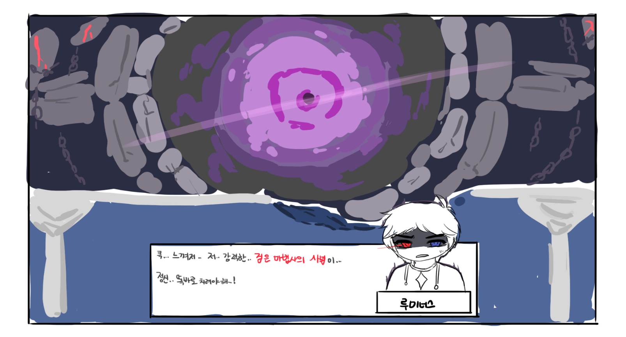

 |  |  | 고통의 미궁
 |  |  |  | 키워드 | #진힐라 | #재회

 |  |  |  | 방향성 | 이전에 만나지 못했던 힐라를 만나, 군단장 재회, 그 마지막 단원을 마무리 짓게 하겠다.

 |  |  |  | 설명
 |  |  |  |  | 의도 | 영웅들이 존재하던 시대에도 존재하던 군단장들과의 재회, 그 마지막으로써
 |  |  |  |  |  | 사라진줄 알았던 힐라가, 진 힐라로 강림하여, 역경을 주고 그것을 극복하는 과정을 보여주고 싶었다.

 |  |  |  |  | 제안 | 힐라가 자신에 대해 알면서도 두번이나 환영에 놀아난 영웅들을 비웃는 장면이 추가되었으면 한다.
 |  |  |  |  |  | 그리고 루미너스가 빛으로 파훼를 시도하는 장면 역시 추가되었으면 한다.
 |  |  |  |  |  | 지금 스토리에서도 루미너스를 언급하는 것을 생각했을때, 당위성이 있다고 생각한다.

 |  |  |  | 시놉시스 | ㅡ힐라의 정체를 알아낸 직후ㅡ
 |  |  |  |  | 오르카: 이 바보같은 녀석! 상대를 알잖아!
 |  |  |  |  | 루미너스: 오르카….!?
 |  |  |  |  | 오르카: 착각하지마. 저번에 기회줬던 빚을 갚은 것 뿐이니까.
 |  |  |  |  | 힐라: 하하…! 어리석기 짝이 없구나! 저번 오벨리스크에서도 그러더니.
 |  |  |  |  | 힐라: 대적자가 되었다길레 기대했더니. 하나도 발전이 없구나, 루미너스.
 |  |  |  |  | 힐라: 위대하신 그분의 반신이라는게 부끄러울 정도야. 다른 녀석들과 좀 다른줄 알았는데.
 |  |  |  |  | 루미너스: …...

 |  |  | The Day After
 |  |  |  | 키워드 | #라니아 | #소박한 행복

 |  |  |  | 방향성 | 루미너스의 비하인드 스토리를 라니아 중심으로 바꾸겠다.

 |  |  |  | 설명
 |  |  |  |  | 의도 | 루미너스의 정신적 성장에 지대한 영향을 미친 라니아의 비중을 올려, 큰 일을 끝마치고 와서
 |  |  |  |  |  | 잠시의 평화를 만끽하는 루미너스의 모습을 보여주고 싶었다.
 |  |  |  |  |  | 또, 그때까지 기다려준 라니아에 대한 루미너스의 마음을 보여주고 싶다.

 |  |  |  |  | 제안 | 아란과 은월의 변경된 비하인드

 |  |  |  |  |  | 최근 개화월영 패치로 각자의 비하인드가 강화된 아란과 은월처럼,
 |  |  |  |  |  | 루미너스도 루미너스만의 비하인드가 좀더 강화 되었으면 좋겠다고 생각했다.
 |  |  |  |  |  | 비어완의 비중을 줄이고, 라니아의 비중을 살리는 방향으로 제안하게 되었다.

 |  |  |  | 시놉시스 | ㅡ영웅들의 파티가 끝난후, 라니아의 집ㅡ
 |  |  |  |  | 비어완: 오셨습니까? 루미너스님.
 |  |  |  |  | 라니아: 오셨어요? 루미너스가 좋아하는 음식을 해놨어요.
 |  |  |  |  | 루미너스: 라니아, 비어완… 기다려줘서 고마워.
 |  |  |  |  | 비어완: 아닙니다. 당연한 일이었는걸요.
 |  |  |  |  | 라니아: 괜찮아요. 루미너스는 큰 일을 하러 간거잖아요. 그나저나.. 이제 일은 전부 끝난건가요?
 |  |  |  |  | 루미너스: ….미안. 라니아. 이 일은 끝났지만.. 위협이 끝나지 않았어.
 |  |  |  |  | 라니아: …그럼..또 가는건가요?
 |  |  |  |  | 루미너스: ….그래야 할 것 같아. 미안하다.
 |  |  |  |  | 페니: 루미너스는 항상 떠난다냥.
 |  |  |  |  | 라니아: 페니..!
 |  |  |  |  | 루미너스: 괜찮아, 사실이잖아. 다 끝나면, 돌아오겠다고 해놓고….
 |  |  |  |  | 라니아: ….아니에요. 루미너스. 항상 다시 돌아와주잖아요. 그것만으로도 기뻐요.
 |  |  |  |  | 라니아: 참! 분위기가 이게 뭐에요! 오늘은 즐거운 날이잖아요.
 |  |  |  |  | 루미너스: …그렇지…
 |  |  |  |  | 라니아: 축제는 왜 안즐기고 벌써 왔어요?
 |  |  |  |  | 루미너스: 즐길 건 다 즐긴 것 같고.. 그런 북적 거리는 것을 썩 좋아하지 않기도 하고.. 무엇보다..
 |  |  |  |  | 루미너스: …오늘은 여기서 소소하게 축하하고 싶었어. 모두와 같이.
 |  |  |  |  | 페니: 한결 같다냥.
 |  |  |  |  | 비어완: 루미너스님. 어딘가 안좋아보이십니다.
 |  |  |  |  | 루미너스: …사실, 마음이 뒤숭숭해. 어찌보면, 나는 그의 반쪽이었고, 그 역시 나의 반쪽이었으니까…
 |  |  |  |  | 라니아: 그렇지 않아요. 루미너스. 검은 마법사는 검은 마법사고, 루미너스는 루미너스에요.
 |  |  |  |  | 비어완: 그녀처럼, 어둠을 사랑하는 법을 기르셔야 겠습니다. 루미너스님.
 |  |  |  |  | 루미너스: …응. 그렇네. 비어완. 고마워, 라니아.
 |  |  |  |  | 루미너스: 나.. 약속할게. 시간되는대로.. 꼭 더 자주 들르겠다고.
 |  |  |  |  | 라니아: 정말이에요? 저.. 기다릴거에요.
 |  |  |  |  | 루미너스: …항상 기다리게 해서 미안해. 하지만, 약속이야.
 |  |  |  |  | 라니아: 좋아요! 그때마다 해줄수 있는건 이런거 밖에 없지만.. 루미너스가 이곳에서 만큼은, 행복하기만 했음 좋겠어요.
 |  |  |  |  | 비어완: 자주 오셔서 안부 전해주십쇼. 그리고 승리를 축하드립니다. 또 한번 세상을 밝힙시다, 별의 아이님.
 |  |  |  |  | 루미너스: 그래, 그래야지.

 |  |  | 오디움 이후
 |  |  |  | 키워드 | #초월자의 힘을 가진 자

 |  |  |  | 방향성 | 초월자에게서 떨어져나와 탄생한 캐릭터라는 캐릭터성을 계속 강조해 강함을 어필하고, 몰입하게 하겠다.

 |  |  |  | 설명
 |  |  |  |  | 의도 | 혼돈 / 자강 / 레이나 / 하보크가 전체적으로 초월자의 힘을 지닌 대적자 라는 표현을 써주었으면 좋겠다는 생각을 하게되었다.

 |  |  |  |  | 제안 | 오디움의 호영, 도원경의 라라 추가 스크립트 처럼 추가적인 스크립트로 캐릭터성을 강조해주는
 |  |  |  |  |  | 수정을 제안 하고 싶다.

 |  |  |  | 시놉시스 | ㅡ혼돈ㅡ
 |  |  |  |  | 혼돈: 괜찮아, 괜찮아. 어디보자..흠..오, 호오. 이렇게 된거로군.
 |  |  |  |  | 루미너스: …뭔가 알아낸건가요?
 |  |  |  |  | 혼돈: 그래. 이거, 영감들이 보면 놀라 자빠지겠는데. 초월자의 힘을 지닌 대적자라니.

 |  |  |  |  | ㅡ자강ㅡ
 |  |  |  |  | 자강: 세계의 질서를 지키라고 세계의 의지가 만든 초월자의 힘을 쓰는 대적자라니!
 |  |  |  |  | 자강: 그것도 한번 완성되었는데, 운명을 비껴나간 위험인자를 이곳에서 살아 나가게 할 순 없다.

 |  |  |  |  | ㅡ레이나ㅡ
 |  |  |  |  | 레이나: 뭐야. 초월자의 힘을 쓰는게 한명 더 있을 줄은 몰랐는데.
 |  |  |  |  | 루미너스: 여제님을 어떻게 한거냐, 제른 다르모어의 사도!
 |  |  |  |  | 레이나: 이 여제는 관심 없어. 이 힘이 필요했을 뿐이지.
 |  |  |  |  | 레이나: 그런데… 더 좋은게 굴러 들어왔군.
 |  |  |  |  | 루미너스: 뭐라고..?
 |  |  |  |  | 레이나: 예정에는 없었지만, 너는 우리의 가장 큰 적이고, 네가 흡수한 고대신의 힘과 그 초월자의 힘까지 빼가면,
 |  |  |  |  | 레이나: 그분께서 아주 좋아하시겠군.

 |  |  |  |  | ㅡ하보크ㅡ
 |  |  |  |  | 하보크: 어째, 초월자의 힘을 가진 대적자라길레 기대했는데,.. 겨우 이정도인가?
 |  |  |  |  | 루미너스: 큭…
 |  |  |  |  | 하보크: 지금은 그냥 가지만, 다음은 없을거다. 그때가 되면…
 |  |  |  |  | 하보크: 그 천족보다 날 더 즐겁게 해주길 바라지.

기타
 | 필요 변수 정리

 | 필요 리소스 정리

